Calculs
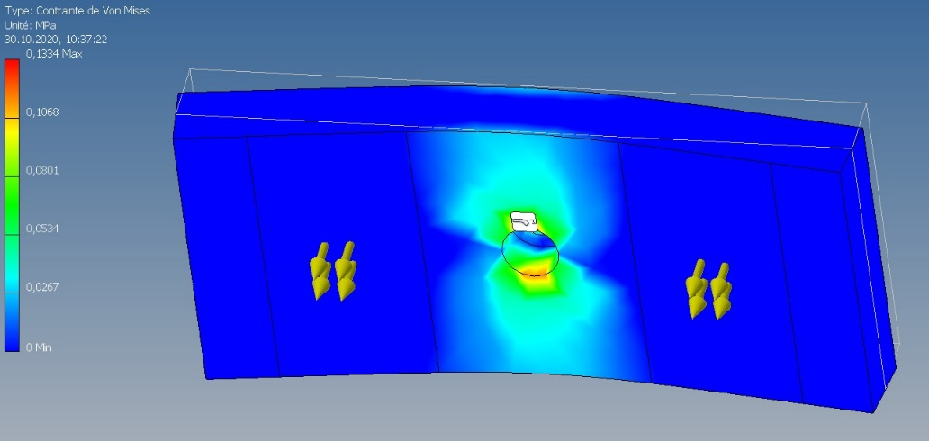
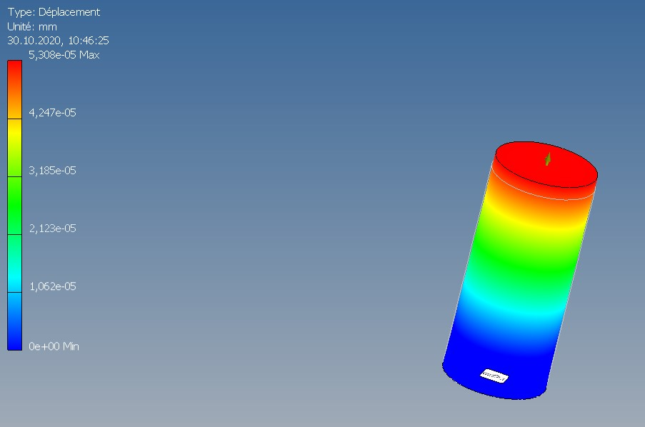
 | Calculs température
 | Psoleil [W/m2] | 1000 |  | φ= (λ*A*(θ1-θ2))/s |  |  |  | épaisseur s réelle entre 6 et 8 mm
 | Conduction |  |  | θ2 = θ1 - ((φ*s)/(λ*A))

 | A [m2] | s [m] | φ [W] | λmoy | λmax | θ1 [°C] | θ2 [°C]
 | 2,318757 | 0.006 | 2318.757 | 0.354 | 0.502 | 90 | 78.05
 |  | 0.007 |  |  |  |  | 76.06
 |  | 0.008 |  |  |  |  | 74.06

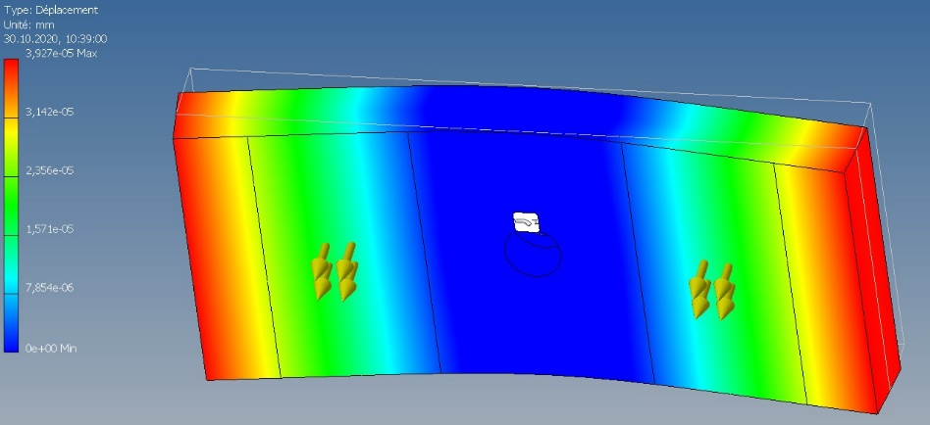
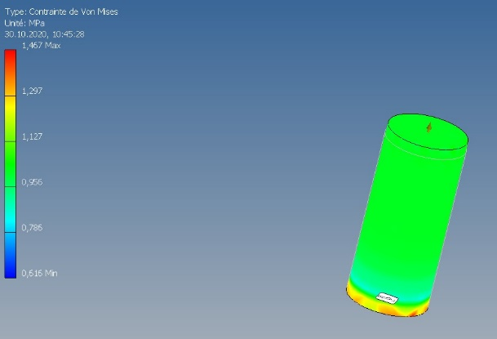
 | Calculs colle
 | Fadhésion [N/cm] | x [cm] | xmin [cm] | FMIN_arachage [N] | xtot [cm] | FMAX_arachage [N]
T0 | 12 | 2.5 | 4.5 | 54 | 10 | 120
T0 + 24h | 15 | 2.5 | 4.5 | 67.5 | 10 | 150

 | Calculs VELCRO
 | Parachage [N/cm] | Pcisallement [N/cm2] | Ptraction [N/cm2] | x [cm] | xtot [cm] | S [cm2] | Stot [cm2] | Farachage [N] | Fcisaillement [N] | Ftraction [N]
 | 2 | 50 | 40 | 2.5 | 10 | 11.25 | 45 | 20 | 2250 | 1800
 |  |  |  |  | xmin [cm] |  |  | FMIN_arachage [N]
 |  |  |  |  | 4.5 |  |  | 9

